SHARPIE 2026_31
Kat. číslo | Popis | Šířka hrotu | Množství v balení | Typ balení | Kat. cena Kč/ks bez DPH | Obrázek | ZDE ZADEJTE VÁŠ RABAT
Permanent Markers/Permanentní popisovače |  |  |  |  |  |  | 0%
M15 Permanent Marker
S0192584 | Sharpie M15 black/černý | B 2,0 mm | 12 | karton | 28.60 |  | 28.60 Kč
W10 Permanent Marker
S0192654 | Sharpie W10 black/černý | C 1,5 - 5,0 mm | 12 | karton | 28.60 |  | 28.60 Kč
Sharpie Twin Tip
S0811100 | Sharpie Twin Tip black/černý | UF 0.5 / F 0.9 mm | 12 | karton | 58.60 | 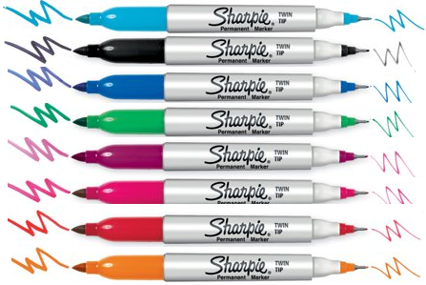 | 58.60 Kč
1985877 | Sharpie Twin Tip black/černý | UF 0.5 / F 0.9 mm | 12 | blistr (1) | 56.00 |  | 56.00 Kč
2065409 | Sharpie Twin Tip - Magenta, Black, Lime, Navy, Red, Purple, Sky, Tblue | UF 0.5 / F 0.9 mm | 12 | blistr (8) | 620.00 |  | 620.00 Kč
Sharpie Fine
S0810930 | Sharpie Fine black/černý | F 0.9 mm | 12 | karton | 34.00 | 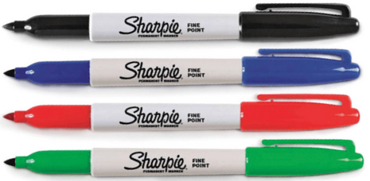 | 34.00 Kč
S0810940 | Sharpie Fine red/červený | F 0.9 mm | 12 | karton | 34.00 |  | 34.00 Kč
S0810950 | Sharpie Fine blue/modrý | F 0.9 mm | 12 | karton | 34.00 |  | 34.00 Kč
S0810960 | Sharpie Fine green/zelený | F 0.9 mm | 12 | karton | 34.00 |  | 34.00 Kč
1985857 | Sharpie Fine black/černý blistr 1 ks | F 0.9 mm | 12 | blistr (1) | 34.00 |  | 34.00 Kč
1985860 | Sharpie Fine black/černý blistr 2 ks | F 0.9 mm | 12 | blistr (2) | 107.00 |  | 107.00 Kč
1986051 | Sharpie Fine black/černý blistr 5 ks | F 0.9 mm | 12 | blistr (5) | 241.80 |  | 241.80 Kč
1985858 | Sharpie Fine mix 4 standardních barev (černý, červený, modrý, zelený) | F 0.9 mm | 12 | blistr (4) | 193.60 |  | 193.60 Kč
2065402 | Sharpie Fine mix PASTEL - Mint, Peach, Sky, Electric Pink | F 0.9 mm | 12 | blistr(4) | 193.60 |  | 193.60 Kč
2157670 | Sharpie Fine mix Mystic Gems - sada 5 pastelových barev | F 0.9 mm | 6 | blistr (5) | 220.00 |  | 220.00 Kč
2065404 | Sharpie Fine mix 12 barev - Yellow, Lime, Magenta, Mint, Brown, Purple, Black, Red, Blue, Green, Optic Orange, Tblue | F 0.9 mm | 12 | blistr (12) | 535.60 | 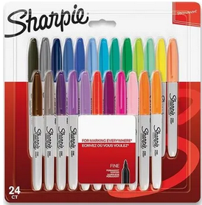 | 535.60 Kč
2065405 | Sharpie Fine mix 24 barev - Optic Orange, Nano Blue, Rocket Fuel Red, Orion Orange, Sky Blue, Celestial Gray, Venus Green, Jellie Pink, Valley Girl Violet, Brown, Lime, Yellow, Purple, Tblue, Black, Red, Blue, Green, Blue Ice, Magenta, Mint, Navy, Peach, Slate Gray | F 0.9 mm | 6 | blistr (24) | 1028.00 |  | 1,028.00 Kč
Sharpie BIG PACKS
2061128 | Sharpie big pack Fine mix 20 barev | F 0.9 mm | 12 | blistr (20) | 893.00 |  | 893.00 Kč
Sharpie Ultra Fine
1985878 | Sharpie Ultra Fine black/černý blistr 2 ks | UF 0.5 mm | 12 | blistr (2) | 129.60 | 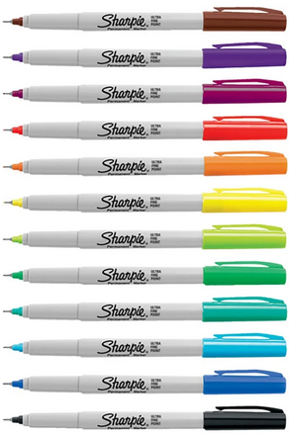 | 129.60 Kč
1985879 | Sharpie Ultra Fine mix 4 standardních barev (černý, červený, modrý, zelený) | UF 0.5 mm | 12 | blistr (4) | 189.00 |  | 189.00 Kč
2065408 | Sharpie Ultra Fine mix 12 barev - Yellow, Lime, Magenta, Mint, Brown, Purple, Black, Red, Blue, Green, Optic Orange, Tblue | UF 0.5 mm | 12 | blistr (12) | 516.00 |  | 516.00 Kč
Sharpie S-Note
2138234 | SHARPIE S-NOTE plochý hrot mix 4 barev (žlutá, růžová, modrá, zelená) |  | 12 | blistr(4) | 119.00 | 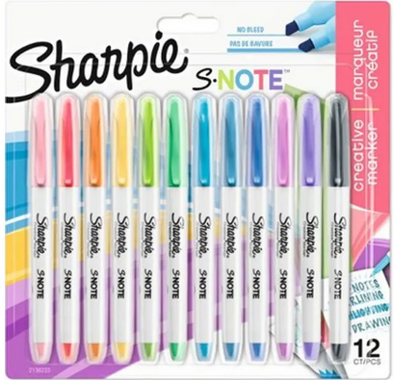 | 119.00 Kč
2138233 | SHARPIE S-NOTE plochý hrot mix 12 barev |  | 12 | blistr (12) | 328.00 |  | 328.00 Kč
2152196 | SHARPIE S-NOTE plochý hrot Creative Colouring Marker Pen BOX24* |  | 24 | karton (24) | 279.60 |  | 279.60 Kč
Sharpie RT - s vysunovacím hrotem
S0810840 | Sharpie RT black/černý | F 1.0 mm | 12 | karton | 46.00 |  | 46.00 Kč
Sharpie Mini
S0811300 | Sharpie Mini Fine mix 12 x 6 barev (černý, červený, modrý, zelený, růžový, fialový) | F 0.7 mm | 1 | dóza (72) | 1396.00 |  | 1,396.00 Kč
Metal Barrels
Sharpie Metal Barrel - píše na mokrém a mastném povrchu
S0945720 | Sharpie Metal small bullet black/černý - kulatý hrot | B 1,0 mm | 12 | karton | 59.00 |  | 59.00 Kč
S0949850 | Sharpie Metal largel chisel black/černý - plochý hrot | C 14,8 mm | 12 | karton | 198.50 |  | 198.50 Kč
Speciality markers
Sharpie Metallic
1891062 | Sharpie metallic gold | F 1.4 mm | 12 | karton | 54.00 |  | 54.00 Kč
1891063 | Sharpie metallic silver | F 1.4 mm | 12 | karton | 54.00 |  | 54.00 Kč
1986003 | Sharpie metallic gold bllistr 1 ks | F 1.4 mm | 12 | blistr (1) | 54.00 |  | 54.00 Kč
1986004 | Sharpie metallic silver blistr 1 ks | F 1.4 mm | 12 | blistr (1) | 54.00 |  | 54.00 Kč
1986006 | Sharpie metallic gold, silver, bronze | F 1.4 mm | 12 | blistr (3) | 197.00 |  | 197.00 Kč
Sharpie China Marker na hladké povrchy (porcelán, sklo, kov, plast atd.)
S0305071 | Sharpie China Marker black/černý* | B 2,0 mm | 12 | karton | 33.50 |  | 33.50 Kč
S0305061 | Sharpie China Marker white/bílý | B 2,0 mm | 12 | karton | 46.00 |  | 46.00 Kč
S0305101 | Sharpie China Marker yellow/žlutý* | B 2,0 mm | 12 | karton | 33.50 |  | 33.50 Kč
S0305081 | Sharpie China Marker red/červený* | B 2,0 mm | 12 | karton | 33.50 |  | 33.50 Kč
S0305091 | Sharpie China Marker blue/modrý* | B 2,0 mm | 12 | karton | 33.50 |  | 33.50 Kč
Sharpie Fluo XL
2190473 | Sharpie Fluo XL ASST BL4 - mix 4 barev zvýrazňovač |  | 12 | blistr (4) | 162.90 |  | 162.90 Kč
Sharpie S-Gel
2136600 | SHARPIE S-GEL 0.7 mm blue/modrá | M 0.7 mm | 12 | karton | 64.70 | 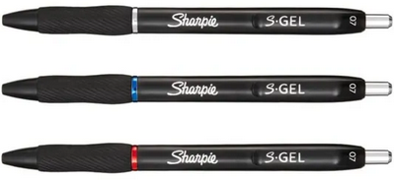 | 64.70 Kč
2136595 | SHARPIE S-GEL 0.7 mm black/černá | M 0.7 mm | 12 | karton | 64.70 |  | 64.70 Kč
2136599 | SHARPIE S-GEL 0.7 mm red/červená | M 0.7 mm | 12 | karton | 64.70 |  | 64.70 Kč
2137256 | SHARPIE S-GEL 0.7 mm blue/modrá blistr 3 ks | M 0.7 mm | 12 | blistr (3) | 185.00 |  | 185.00 Kč
2136598 | SHARPIE S-GEL 0.7 mm black/černá blistr 3 ks | M 0.7 mm | 12 | blistr (3) | 185.00 |  | 185.00 Kč
2136596 | SHARPIE S-GEL 0.7 mm mix barev blistr 3 ks (černá, červená, modrá) | M 0.7 mm | 12 | blistr (3) | 185.00 |  | 185.00 Kč
Sharpie S-Gel Metal
2162643 | SHARPIE S-GEL METAL 0.7 mm Steel Grey & Rose Gold, 2 x náhradní náplň černá/black | M 0.7 mm | 12 | blistr (2+2) | 219.00 |  | 219.00 Kč
Sharpie S-Gel Fashion
2162641 | SHARPIE S-GEL Fashion 0.7 mm Pearl White & Eisblau, 2 x náhradní náplň modrá/blue | M 0.7 mm | 12 | karton | 64.80 |  | 64.80 Kč
2162647 | SHARPIE S-GEL Fashion 0.7 mm Pearl White & Eisblau, náplň černá/modrá | M 0.7 mm |  | blistr (4) | 232.60 |  | 232.60 Kč
Sharpie Chalk Marker
2157734 | Sharpie Chalk Marker WHITE - tekutá křída bílá |  | 12 | blistr (2) | 235.60 |  | 235.60 Kč
2157733 | Sharpie Chalk Marker - tekutá křída bílá, červená, modrá, žlutá, zelená |  | 12 | blistr (5) | 531.00 |  | 531.00 Kč
Sharpie Creative Acrylic Marker Bullet tip
2201181 | Sharpie Creative Acrylic Marker Bullet tip - bílá, černá | 2,5 mm | 12 | blister (2) | 121.80 |  | 121.80 Kč

DISPLAY 2026_31
 |  | PRAKTICKÝ DISPLAY 22 X 22 X 32 cm |  |  | ZDE ZADEJTE VÁŠ RABAT
Kat. číslo | Zboží | Akční cena | Množství | Celkem | 0%

S0811100 | Popisovač TWIN - černý | 58.60 Kč | 12 | 703.20 Kč | 703.20 Kč

S0810930 | Popisovač FINE - černý | 34.00 Kč | 12 | 408.00 Kč | 408.00 Kč
S0810940 | Popisovač FINE - červený | 34.00 Kč | 12 | 408.00 Kč | 408.00 Kč
S0810950 | Sharpie Fine blue/modrý | 34.00 Kč | 12 | 408.00 Kč | 408.00 Kč
S0810960 | Sharpie Fine green/zelený | 34.00 Kč | 12 | 408.00 Kč | 408.00 Kč

S0192584 | Popisovač M15 - černý | 28.60 Kč | 12 | 343.20 Kč | 343.20 Kč

S0192654 | Popisovač W10 - černý | 28.60 Kč | 12 | 343.20 Kč | 343.20 Kč

S0810840 | Sharpie RT - černý, vysunovací | 46.00 Kč | 12 | 552.00 Kč | 552.00 Kč

S0945720 | Sharpie Metal Barrel - černý - kulatý hrot, na mokré a mastné povrchy | 59.00 Kč | 12 | 708.00 Kč | 708.00 Kč
Celkem bez DPH |  |  |  | 4,281.60 Kč | 4,281.60 Kč

k tomu zdarma: |  |  | Kat. cena | Množství | Celkem
2110121 | Sharpie Accent Pocket mix barev blistr 8 ks |  | 394.60 Kč | 1 | 395
2152196 | Sharpie S-NOTE Creative Colouring Marker plochý hrot BOX 24 ks |  | 279.60 Kč | 1 | 280
1985877 | Sharpie Twin Tip černý - blistr |  | 56.00 Kč | 2 | 112
1986004 | Popisovač metallic SILVER - blistr 1 ks |  | 54.00 Kč | 2 | 108
2136596 | SHARPIE S-GEL 0.7 mm mix barev blistr 3 ks (černá, červená, modrá) |  | 185.00 Kč | 1 | 185
Celkem bez DPH |  |  |  |  | 1,079
